Chi tiết địa chất
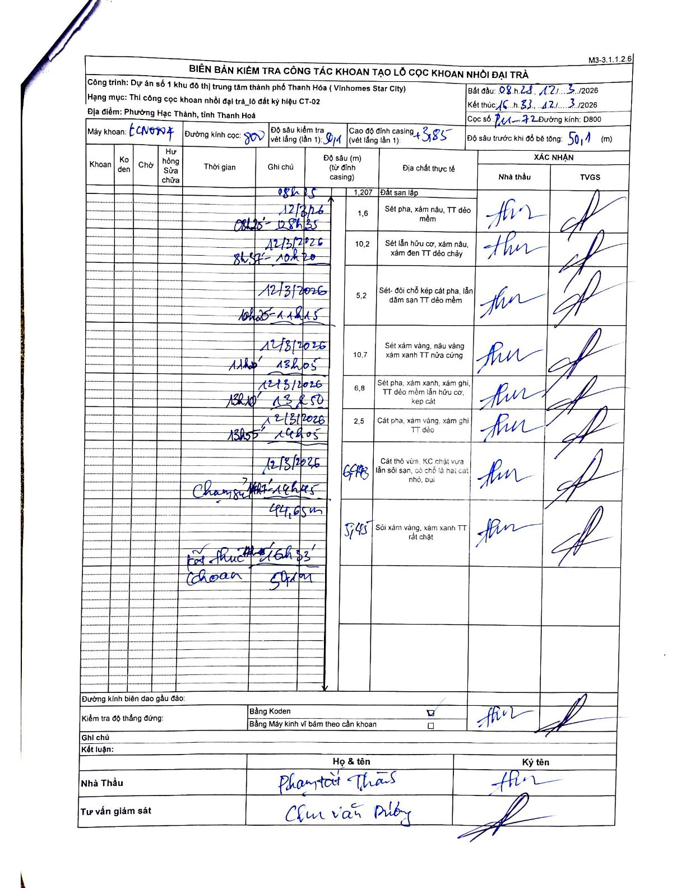
Dự án | Dự án số 1 khu đô thị trung tâm thành phố Thanh Hóa (Vinhomes Star City)
Hạng mục | Thi công cọc khoan nhồi đại trà_lô đất ký hiệu CT-02
Tên bộ phận | Phường Hạc Thành, tỉnh Thanh Hoá
Số hiệu cọc | P11-72
Biên bản số | LCN047
Đường kính | D800
Bắt đầu thi công | 08:25 12/03/2026
Kết thúc thi công | 16:33 12/03/2026

Địa chất TT | Đường kính | Mô tả lớp thiết kế | Từ (h) | Đến (h) | Cao độ từ | Cao độ đến | T.Gian (h) | Dài (m) | V (m/h) | Ghi chú
1 | D800 | Sét pha, xám nâu, TT dẻo mềm | 08:25 12/03/2026 | 08:35 12/03/2026 | -1.207 | -2.807 | 0.17 | 1.6 | 9.6
2 | D800 | Sét lẫn hữu cơ, xám nâu, xám đen TT dẻo chảy | 08:37 12/03/2026 | 10:20 12/03/2026 | -2.807 | -13.007 | 1.72 | 10.2 | 5.94
3 | D800 | Sét- đôi chỗ kẹp cát pha, lẫn dăm san TT dẻo mềm | 10:25 12/03/2026 | 11:15 12/03/2026 | -13.007 | -18.207 | 0.83 | 5.2 | 6.24
4 | D800 | Sét xám vàng, nâu vàng xám xanh TT nửa cứng | 11:20 12/03/2026 | 13:05 12/03/2026 | -18.207 | -28.907 | 1.75 | 10.7 | 6.11
5 | D800 | Sét pha, xám xanh, xám ghi, TT dẻo mềm lẫn hữu cơ, kẹp cát | 13:10 12/03/2026 | 13:50 12/03/2026 | -28.907 | -35.707 | 0.67 | 6.8 | 10.2
6 | D800 | Cát pha, xám vàng, xám ghi TT dẻo | 13:55 12/03/2026 | 14:05 12/03/2026 | -35.707 | -38.207 | 0.17 | 2.5 | 15
7 | D800 | Cát thô vừa, KC chặt vừa lẫn sỏi san, có chỗ là hạt cát nhỏ, bụi | 14:07 12/03/2026 | 14:45 12/03/2026 | -38.207 | -44.65 | 0.63 | 6.44 | 10.17 | Thay mũi khoan 14h15 - 15h45
8 | D800 | Sỏi xám vàng, xám xanh TT rất chặt | 14:45 12/03/2026 | 16:33 12/03/2026 | -44.65 | -50.1 | 1.8 | 5.45 | 3.03

ẢNH BIÊN BẢN GỐC

